Расчёт дверей GRANDIS
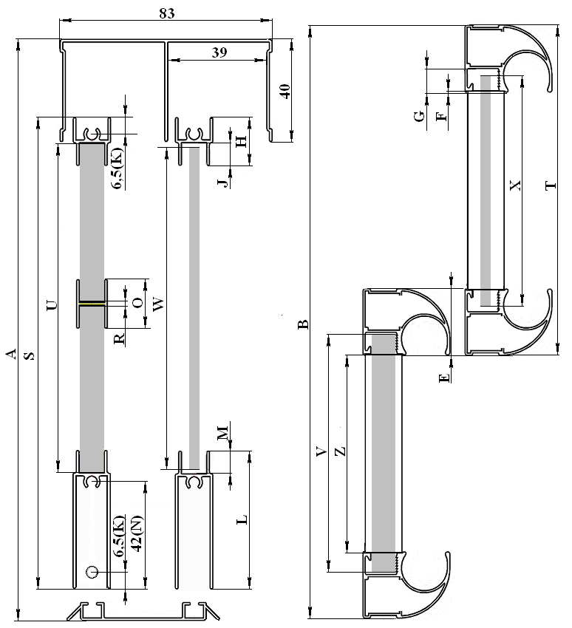
 |  |  |  | Премиум |  |  |  |  | ЭКО-лайт |  |  |  | ПВХ ЭКЛ
 |  | www.grandis.pro | обозначение на эскизе | "C" | "CL" | "H" | "RH" | "H2" | "C" ЭКО | "H" ЭКО | НЕО-лайт | НЕО-лайт с плоским горизонтом | "C" ПВХ ЭКЛ | "H" ПВХ ЭКЛ | "CL"
Исходные данные | Проём | высота | A | 2200
 |  | ширина | B | 2600
 | Количество дверей |  | C | 3
 | Количество перекрытий дверей |  | D | 2

Размеры сечения профилей | Вертикаль | ширина | E | 26 | 42 | 25 | 25 | 33 | 26 | 22 | 11 | 11 | 25.6 | 25 | 42
 |  | паз для горизонтальных профилей | F | 0.5 | 0.5 | 1 | 1.5 | 0.5 | 0.5 | 1 | 0 | 0 | 0.6 | 1 | 0.5
 |  | глубина паза для панели | G | 8.5 | 8.5 | 8.5 | 9.5 | 8.5 | 8.5 | 9.5 | 9 | 9 | 8 | 8.5 | 7.5
 | Горизонт узкий (верхний) | ширина | H | 21 |  |  |  |  | 19 |  | 16 | 16 | 21
 |  | глубина паза для панели | J | 10 |  |  |  |  | 9 |  | 15 | 15 | 10
 |  | от края профиля до оси самореза | K | 6.5 |  |  |  |  |  |  | 12 | 11 | 8
 | Горизонт широкий (нижний) | ширина | L | 57 |  |  |  |  | 54 |  | 46 | 51.5 | 53
 |  | глубина паза для панели | M | 10 |  |  |  |  | 9 |  | 45 | 50.5 | 8.5
 |  | от края профиля до оси самореза | N | 42 |  |  |  |  |  |  | 42 | 46 |  | 41
 | Разделитель | ширина | O | 25 |  |  |  |  | 19 |  | 10 | 10 | 25
 |  | глубина пазов для панелей | P | 8 |  |  |  |  | 9 |  | 4.5 | 4.5 | 8
 |  | толщина центральной перемычки | R | 9 |  |  |  |  | 1 |  | 1 | 1 | 9

Рассчитываемые размеры | Дверь в сборе | высота = A-40 | S | 2160 | 2160 | 2160 | 2160 | 2160 | 2160 | 2160 | 2160 | 2160 | 2160 | 2160 | 2160
 |  | ширина= (B+D*E)/C | T | 884 | 895 | 884 | 884 | 889 | 884 | 882 | 874 | 874 | 884 | 884 | 895
 | Панель 10мм (без уплотнителя) | высота = S-H+J-L+M-2 | U | 2,102 | 2,100 | 2,100 | 2,100 | 2,100 | 2,105 | 2,103 | 2,157 | 2,157 | 2,103 | 2,103 | 2,103
 |  | ширина= T-2*(E-G)-2 | V | 847 | 858 | 849 | 851 | 838 | 847 | 855 | 870 | 870 | 846 | 849 | 856
 | Панель 4мм (на уплотнителе) | высота = S-H+J-L+M-4 | W | 2,100 | 2,098 | 2,098 | 2,098 | 2,098 | 2,103 | 2,101 | 2,155 | 2,155 | 2,101 | 2,101 | 2,101
 |  | ширина= T-2*(E-G)-4 | X | 845 | 856 | 847 | 849 | 836 | 845 | 853 | 868 | 868 | 844 | 847 | 854
 | Вертикальный профиль | = S | Y | 2160 | 2160 | 2160 | 2160 | 2160 | 2160 | 2160 | 2160 | 2160 | 2160 | 2160 | 2160
 | Горизонтальные профили | = T-2*(E-F) | Z | 831 | 844 | 836 | 837 | 824 | 831 | 840 | 852 | 852 | 834 | 836 | 844

 |  |  | все | 17.694 | 17.748 | 17.694 | 17.706 | 17.628 | 17.712 | 17.748 | 18.162 |  | 17.691 | 17.709 | 17.751
 |  |  | одна | 5.89 | 5.908 | 5.89 | 5.894 | 5.868 | 5.896 | 5.908 | 6.046 |  | 5.889 | 5.896 | 5.909
Расчёт ПОДВЕСНЫХ дверей по ШИРИНЕ аналогичен вышеприведённому и зависит от используемого вертикального профиля. Расчёт ПОДВЕСНЫХ (как раздвижных, так и складных) дверей по ВЫСОТЕ: Высота двери = высота проёма минус 58мм. Высота заполнения без уплотнителя = высота двери минус 93мм (используются широкие горизонтальные профили сверху и снизу).

